Abb. I3-3web
Zurück zum Inhalt
Abb. I3-3web: Bildungsmobilität zwischen ausgewählten Generationen in Deutschland 2012 nach Altersgruppen (in %)
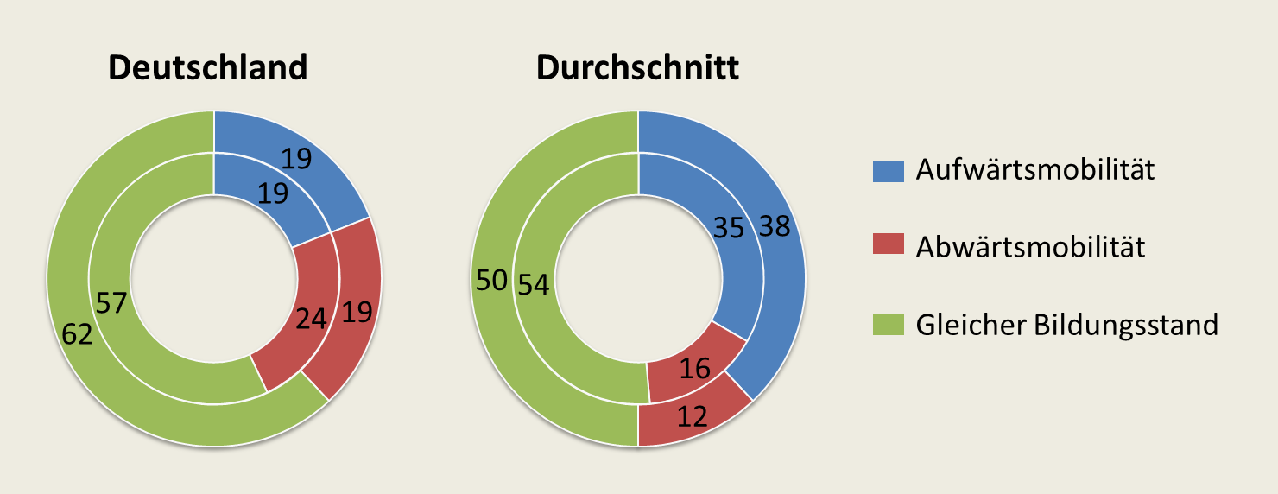

Der innere Kreis beinhaltet die 25- bis 34-Jährigen und der äußere Kreis die 35- bis 44-Jährigen. | → Tab. I3-3web
Quelle: OECD (Hrsg.) (2015). Bildung auf einen Blick. Erhebung zu den grundlegenden Kompetenzen Erwachsener (PIAAC 2012)

